城池连线
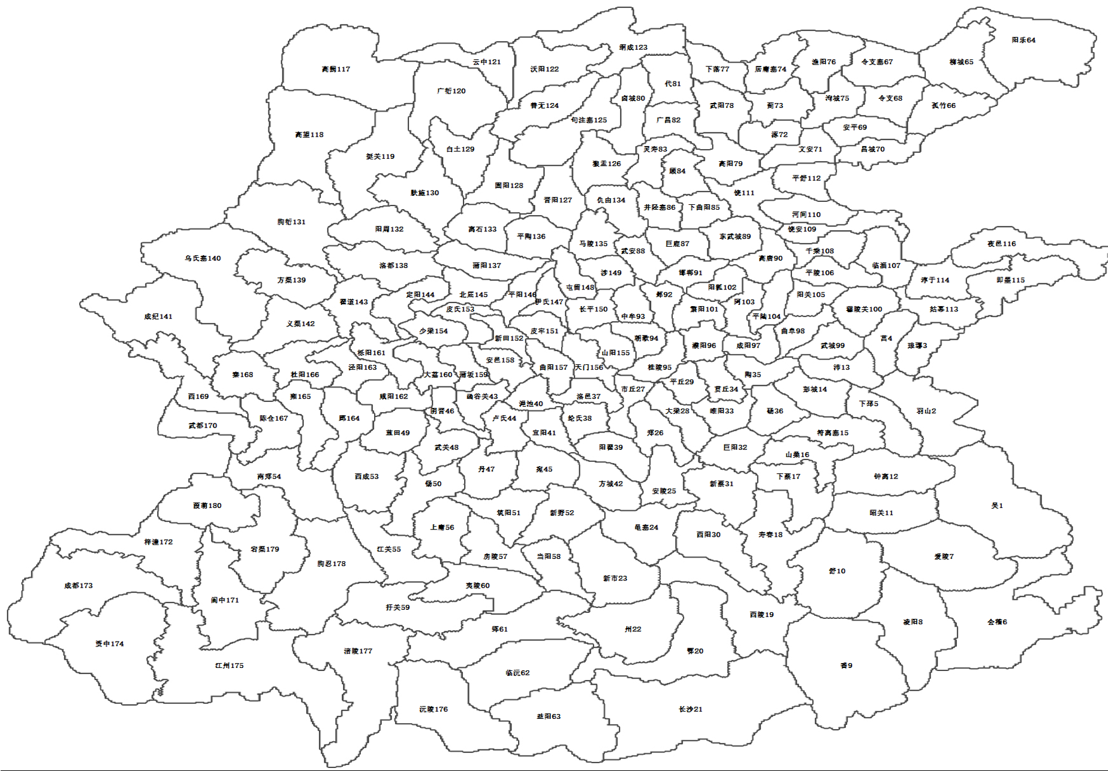
魏
羌胡
1
5
5
6
10
9
11
10
3
4
5
 |  |  |  |  |  | 连接错误
 |  |  |  |  |  | 缺少的城池
9
2
10
1
3
5
5
6
6
11
6
6
7
4
8
9
8
7
5
7
6
 |  |  |  | 扩张层 | 魏 | 蜀 | 吴
 |  |  |  | 5 | 1 | 1 | 1
 |  |  |  | 6 | 2 | 2 | 2
8
 |  |  |  | 7 | 3 | 3 | 3
8
9
6
6
 |  |  |  | 8 | 6 | 6 | 5+1
群雄
9
9
7
8
6
 |  |  |  | 9 | 5+2 | 7 | 7
6
8
8
7
 |  |  |  | 10 | 5 | 6&1 | 6&1
10
10
8
7
8
10
 |  |  |  | 11 | 2 | 2 | 2
6
9
9
8
9
6
8
11
9
10
11
9
9
7
10
11
11
1
10
11
南蛮
6
7
11
11
9
11
11
9
10
2
6
12
羌胡 | 魏
山越 | 吴
南蛮 | 蜀
6
10
12
10
10
12
10
9
9
3
1
7
12
13
12
吴
5
5
11
12
14
12
10
11
9
5
6
13
11
15
13
8
6
7
10
10
9
10
4
5
6
8
13
10
14
11
8
6
10
12
9
8
5
9
11
10
9
11
12
6
8
7
4
7
6
5
5
10
7
3
1
8
7
6
蜀
10
5
4
5
1
2
9
6
5

山越
8
3
7
6
5
5
4
6
3
9
6
10

9
11
6

 |  | 蜀首都 | 173
 |  | 吴首都 | 1
 |  | 魏首都 | 73

